手持武器
名稱 | 類型
忍刀
苦無 | 苦無原本是一種工具，即使隨身攜帶被發現也不會有人懷疑 | 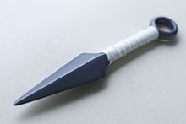
鎖鎌 | 但是這種武器似乎難以控制，許多忍者仍然喜歡用刀劍，戰國結束後鎖鎌逐漸沒落。 | 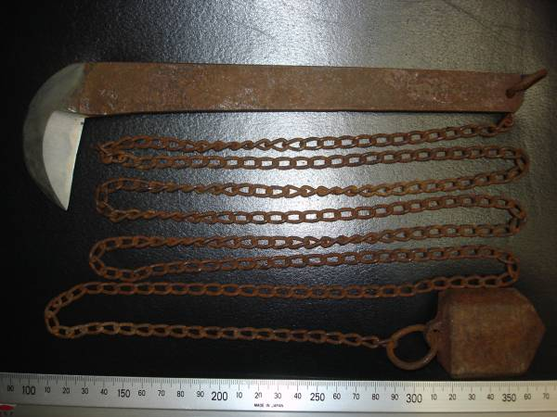 | 鎌大きさは 全長 25 ㎝位。 横幅 7.5 ㎝位。 全厚 1 ㎝位。 鎖長 181 ㎝位。
分銅鎖 | 鎖分銅、萬力鎖、鎖十手、玉鎖、鎖玉、袖鎖、懷鎖、正木鎖等稱呼 | 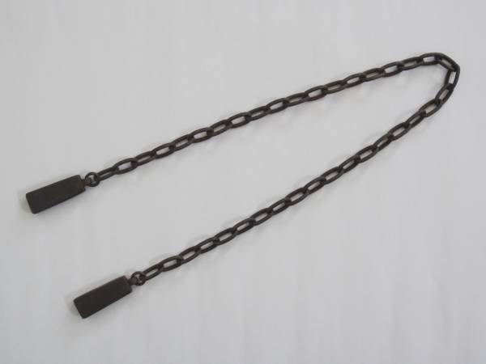 | 鎖分銅 60.5cm 129g

